2024
 | Estado de conservación de los inmuebles, instalaciones y equipos por nivel de atención

2022 vs 2023 |  |  | bueno | regular | malo
1er nivel | 2023 | equipo | 48.8 | 46.7 | 4.5
 | 2022 |  | 47.7 | 43.4 | 8.9
 | 2023 | instalaciones | 46.3 | 48.6 | 5.1
 | 2022 |  | 49.3 | 41.3 | 9.4
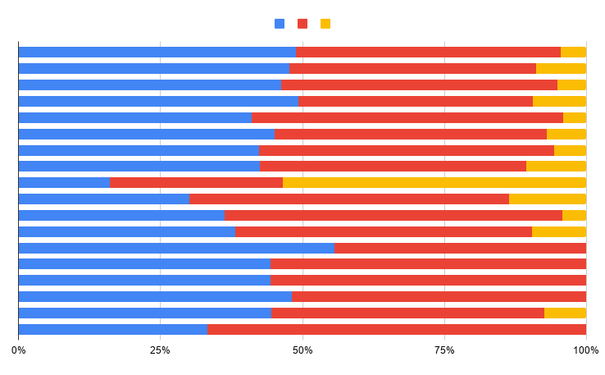
 | 2023 | inmueble | 41 | 55 | 4
 | 2022 |  | 45.1 | 48 | 6.9
2o nivel | 2023 | equipo | 42.3 | 52.1 | 5.6
 | 2022 |  | 42.5 | 47 | 10.5
 | 2023 | instalaciones | 30.8 | 58.9 | 10.3
 | 2022 |  | 30 | 56.4 | 13.6
 | 2023 | inmueble | 36.3 | 59.5 | 4.2
 | 2022 |  | 38.2 | 52.3 | 9.5
3er nivel | 2023 | equipo | 55.6 | 44.4 | 0
 | 2022 |  | 44.4 | 55.6 | 0
 | 2023 | instalaciones | 44.4 | 55.6 | 0
 | 2022 |  | 48.1 | 51.9 | 0
 | 2023 | inmueble | 44.4 | 48.1 | 7.4
 | 2022 |  | 33.3 | 66.7 | 0

Fuente: Informe al Ejecutivo Federal y al Congreso de la Unión sobre la situación financiera y los riesgos del Instituto Mexicano del Seguro Social 2023-2024

